（入力例）レンタルスペース申込書
 |  |  |  |  |  |  |  |  |  |  |  | ※ご記入いただきました個人情報につきましては、ご利用に関しての問合せ等連絡、請求書、ご案内等の送付以外の目的に
 |  |  |  |  |  |  |  |  |  |  |  | 利用することはございません。また、情報の取扱いは、弊社社内限とさせていただきます。
入力例レンタルスペース利用申込書
 |  |  |  |  |  |  |  |  |  |  |  |  |  |  | 申込日： | 2022 |  | 年 | 1 | 月 | 1 | 日

利 用 日 | 2022 |  | 年 | 2 | 月 | 1 | 日 | (火) | ～ | 2022 |  | 年 | 2 | 月 | 2 | 日 (水) |  | 2 | 日間 |  |  |  | ※利用日・利用施設が複数ある場合は記入してください
利用希望施設 |  |  |  |  |  |  |  |  |  |  |  |  |  |  |  |  |  |  |  |  |  |  | ・
 |  |  |  |  |  |  |  |  |  |  |  |  |  |  |  |  |  |  |  |  |  |  | ・
 |  |  |  |  |  |  |  |  |  |  |  |  |  |  |  |  |  |  |  |  |  |  | ・
 |  |  |  |  |  |  |  |  |  |  |  |  |  |  |  |  |  |  |  |  |  |  | ・
 |  |  |  |  |  |  |  |  |  |  |  |  |  |  |  |  |  |  |  |  |  |  | ・
 |  |  |  |  |  |  |  |  |  |  |  |  |  |  |  |  |  |  |  |  |  |  | ・
入退室時間 | 利用時間 |  | 12 | ： | 0 | ～ | 16 | ： | 0 |  | 【施設料金について】
 |  |  |  |  |  |  |  |  |  |  | ●HOME ROOM、Meeting room A、体育館、グラウンド（1時間単位請求）
 | イベント開始時間 |  |  | 13 | ： | 0 | ～ |  |  |  | (例)10:00～12:30の場合、3時間の請求
 |  |  |  |  |  |  |  |  |  |  | ●Meeting room B、C、D（30分単位請求）
 |  |  |  |  |  |  |  |  |  |  | (例)10:00～11:40の場合、1.5時間の請求
利用目的 |  |  |  |  |  |  |  |  |  |  |  |  |  |  |  |  |  | 利用人員 |  | 25 |  | 名
・LANケーブル (3,300円/台)
 |  |  | （ |  |  |  |  |  |  |  |  |  |  |  |  | ）
・マイクセット (マイク２本・アンプ1台) (3,300円/台)
有料オプション
・ポータブルスピーカー 1台（5,500円/台)
●体育館専用オプション

利用内容の詳細 ※この内容で施設内に 案内掲示されます | タイトル | スタートアップビジネス交流会 |  |  |  |  |  |  |  |  |  |  |  |  | 懇親会の有無
 |  |  |  |  |  |  |  |  |  |  |  |  |  |  | 車両搬入出の有無 ※申請書の提出必須
 |  |  |  |  |  |  |  |  |  |  |  |  |  |  | オンライン配信の有無
主催者 | 株式会社なごのキャンパス |  |  |  |  |  |  |  |  |  |  |  |  |  | 利用料金 決済方法 |  |  |  |  |  |  |  | ※原則お支払いは、クレジットカード決済となります。 マイページより、カード登録をお願いいたします。
利用責任者 | 「利用規定」を遵守することを誓約のうえ、上記条件により会場を利用したく申込みます。 |  |  |  |  |  |  |  |  |  |  |  |  |  |  |  |  |  |  |  |  |  | ※連絡事項がある場合は記入してください
 | 住所（請求書送付先）
 | 〒 | 451-0042
 |  | 愛知県名古屋市西区那古野２丁目１４−１
 | 会社名・団体名: |  |  | 株式会社なごのキャンパス |  |  |  |  |  |  |  | 担当者氏名(請求書送付先): |  |  |  |  | なごのなご太郎
 | 請求書宛名: |  | 株式会社なごのキャンパス |  |  |  |  |  |  |  |  |  |  |  | ※上記担当者名で会員登録をさせていただきます。
 | ※請求書宛名は必須です。個人でのお申込の場合は個人名を、法人でのお申込の場合は会社名・団体名をご記入ください。
 | TEL | 052-555-55** |  |  |  |  | 携帯 | 090-1111-11** |  |  |  |  | mail | hr@nagono-campus.jp
 | ※なごのキャンパス マイページ登録のため、メールアドレスは必ずご記入ください。
 | ※請求書（御引落額通知書）が発行された時点で契約成立となります。なお、この時点でキャンセル料の対象となりますので、ご了承ください。
なごのキャンパス事務局 記入欄(下記内容は事務局担当者が記入）
内 訳 ＜施設名: ＠ ＞ |  |  |  |  |  |  |  |  | 金 額 |  |  | 消費税 |  |  | 合 計 |  |  |  | 備考欄
 |  |  | H |  |  | ～ |  |  | \ |  |  | \ |  |  | ￥ |  |  |  | 会員登録
 |  |  | H |  |  | ～ |  |  | \ |  |  | \ |  |  | ￥ |  |  |  | マイページ発行
 |  |  | H |  |  | ～ |  |  | \ |  |  | \ |  |  | ￥ |  |  |  | 実績登録
 |  |  | H |  |  | ～ |  |  | \ |  |  | \ |  |  | ￥ |  |  |  | 担当者名
 |  |  | H |  |  | ～ |  |  | \ |  |  | \ |  |  | ￥ |  |  |  | 日付
 |  |  | H |  |  | ～ |  |  | \ |  |  | \ |  |  | ￥
合 計 |  |  |  |  |  |  |  |  | \ |  |  | \ |  |  | ￥

レンタルスペース申込書
 |  |  |  |  |  |  |  |  |  | ※ご記入いただきました個人情報につきましては、ご利用に関しての問合せ等連絡、請求書、ご案内等の送付以外の目的に
 |  |  |  |  |  |  |  |  |  | 利用することはございません。また、情報の取扱いは、弊社社内限とさせていただきます。
レンタルスペース利用申込書
 |  |  |  |  |  |  |  |  |  |  |  |  | 申込日： |  | 年 |  | 月 | 日

利 用 日 |  | 年 |  | 月 |  | 日 |  | ～ |  | 年 |  | 月 |  | 日 |  | 日間 |  |  | ※利用日・利用施設が複数ある場合は記入してください
利用希望施設 |  |  |  |  |  |  |  |  |  |  |  |  |  |  |  |  |  |  | ・
 |  |  |  |  |  |  |  |  |  |  |  |  |  |  |  |  |  |  | ・
 |  |  |  |  |  |  |  |  |  |  |  |  |  |  |  |  |  |  | ・
 |  |  |  |  |  |  |  |  |  |  |  |  |  |  |  |  |  |  | ・
 |  |  |  |  |  |  |  |  |  |  |  |  |  |  |  |  |  |  | ・
 |  |  |  |  |  |  |  |  |  |  |  |  |  |  |  |  |  |  | ・
入退室時間 | 利用時間 |  | ： |  | ～ |  | ： |  | 【施設料金について】
 |  |  |  |  |  |  |  |  | ●HOME ROOM、Meeting room A、体育館、グラウンド（1時間単位請求）
 | イベント開始時間 |  |  | ： |  | ～ |  |  | (例)10:00～12:30の場合、3時間の請求
 |  |  |  |  |  |  |  |  | ●Meeting room B、C、D（30分単位請求）
 |  |  |  |  |  |  |  |  | (例)10:00～11:40の場合、1.5時間の請求
利用目的 |  |  |  |  |  |  |  |  |  |  |  |  |  |  | 利用人員 |  |  | 名
・LANケーブル (3,300円/台)
 |  | （ |  |  |  |  |  |  |  |  |  |  |  | ）
・マイクセット (マイク２本・アンプ1台) (3,300円/台)
有料オプション
・ポータブルスピーカー 1台（5,500円/台)
●体育館専用オプション

利用内容の詳細 ※この内容で施設内に 案内掲示されます | タイトル |  |  |  |  |  |  |  |  |  |  |  | 懇親会の有無
 |  |  |  |  |  |  |  |  |  |  |  |  | 車両搬入出の有無 ※申請書の提出必須
 |  |  |  |  |  |  |  |  |  |  |  |  | オンライン配信の有無
主催者 |  |  |  |  |  |  |  |  |  |  |  |  | 利用料金 決済方法 |  |  |  |  |  | ※原則お支払いは、クレジットカード決済となります。 マイページより、カード登録をお願いいたします。
利用責任者 | 「利用規定」を遵守することを誓約のうえ、上記条件により会場を利用したく申込みます。 |  |  |  |  |  |  |  |  |  |  |  |  |  |  |  |  |  | ※連絡事項がある場合は記入してください
 | 住所（請求書送付先）
 | 〒

 | 会社名・団体名: |  |  |  |  |  |  |  |  | 担当者氏名(請求書送付先):
 | 請求書宛名: |  |  |  |  |  |  |  |  |  |  |  | ※上記担当者名で会員登録をさせていただきます。
 | ※請求書宛名は必須です。個人でのお申込の場合は個人名を、法人でのお申込の場合は会社名・団体名をご記入ください。
 | TEL |  |  |  |  | 携帯 |  |  |  |  | mail
 | ※なごのキャンパス マイページ登録のため、メールアドレスは必ずご記入ください。
 | ※請求書（御引落額通知書）が発行された時点で契約成立となります。なお、この時点でキャンセル料の対象となりますので、ご了承ください。
なごのキャンパス事務局 記入欄(下記内容は事務局担当者が記入）
内 訳 ＜施設名: ＠ ＞ |  |  |  |  |  |  |  | 金 額 |  | 消費税 |  |  | 合 計 |  |  | 備考欄
 |  | H |  |  | ～ |  |  | \ |  | \ |  |  | ￥ |  |  | 会員登録
 |  | H |  |  | ～ |  |  | \ |  | \ |  |  | ￥ |  |  | マイページ発行
 |  | H |  |  | ～ |  |  | \ |  | \ |  |  | ￥ |  |  | 実績登録
 |  | H |  |  | ～ |  |  | \ |  | \ |  |  | ￥ |  |  | 担当者名
 |  | H |  |  | ～ |  |  | \ |  | \ |  |  | ￥ |  |  | 日付
 |  | H |  |  | ～ |  |  | \ |  | \ |  |  | ￥
合 計 |  |  |  |  |  |  |  | \ |  | \ |  |  | ￥

搬出入動線
別紙「駐車スペース・搬出入動線」
1F

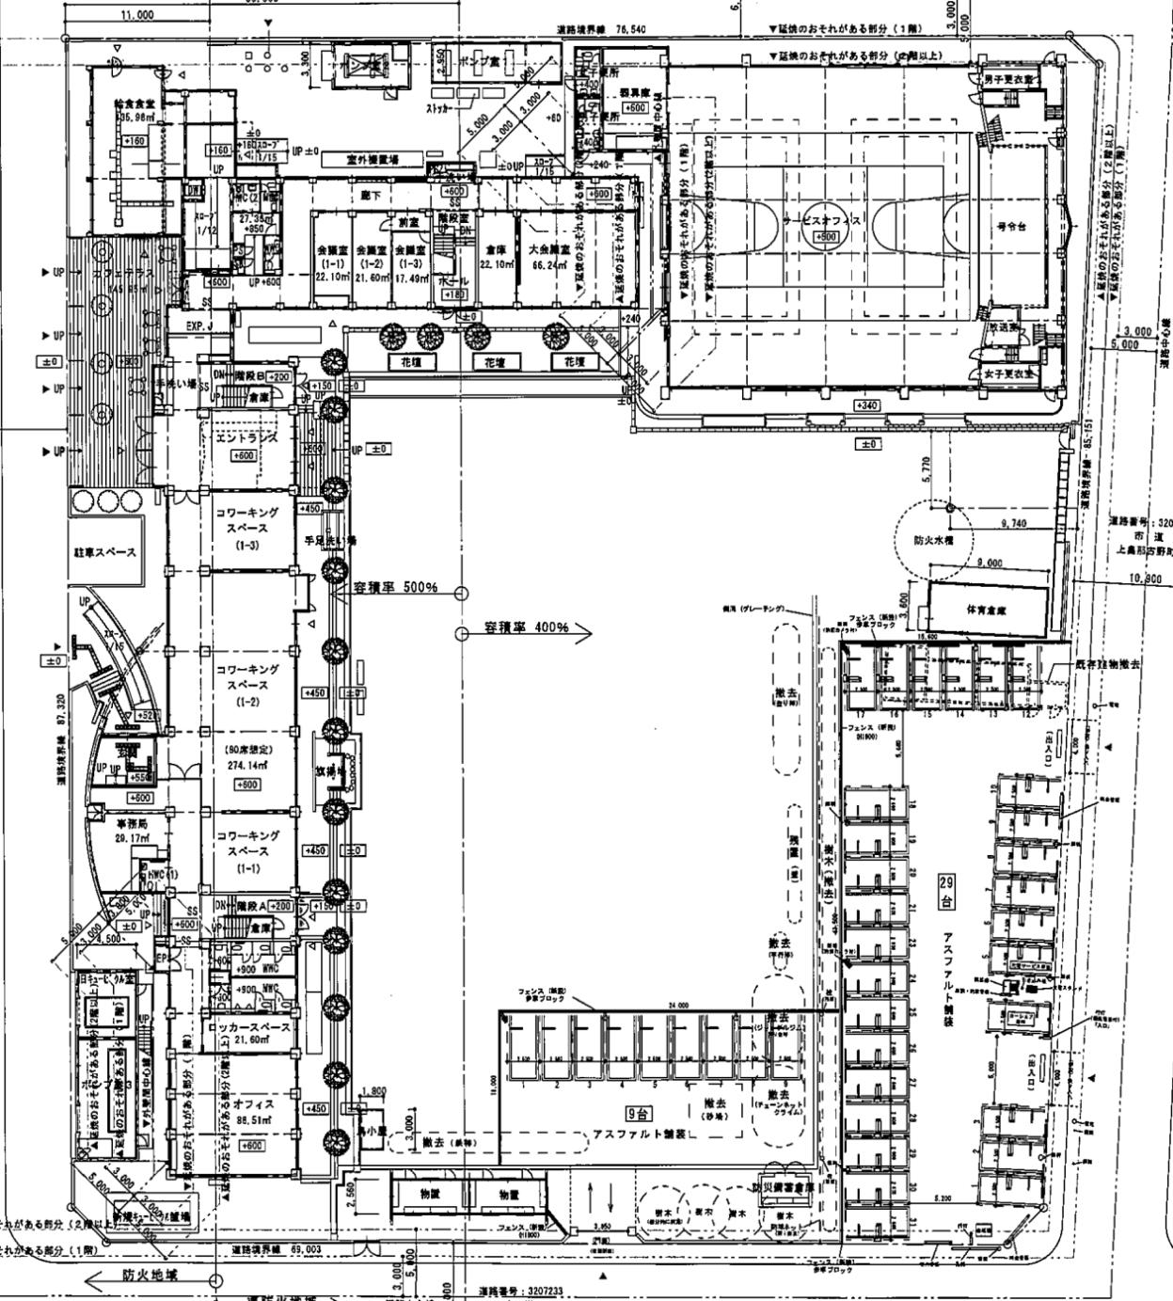
搬出入車両
駐車可能スペース

